Sheet1
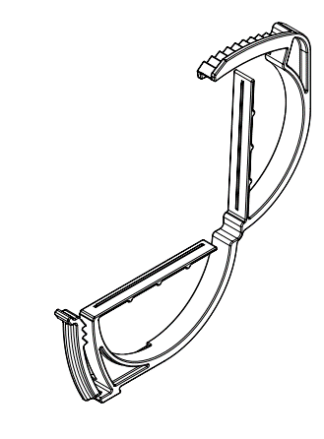
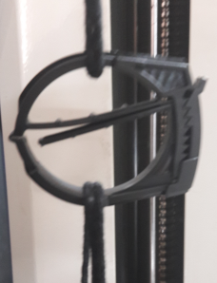
P/NO | 材质 | 需求量 | A | B | C | D | E | F | 尺寸1 | 尺寸2 | 尺寸3
MJR62181901 | PA66 | 5万/月 | R25 | 45 | 36 | 63 | 4.8 | 2.8 | 7 | 8 | 3
MJR62181902 | PA66 | 25万/月 | R20 | 35 | 28 | 52 | 4 | 2.5 | 7 | 8 | 3
MJR62181903 | PA66 | 30万/月 | R16 | 27 | 22 | 43 | 3.5 | 2 | 7 | 8 | 3
*成品需要进行尼龙材料煮水吸水工艺（annealing),浸80度热水45分钟

